Stadsdelar
STADSDELAR GÖTEBORGs KOMMUN

ALLA BOSTADSRÄTTER |  |  |  |  |  |  |  | UPPDELAT I ANTAL RUM |  |  |  |  |  |  |  |  | UPPDELAT PÅ BYGGÅR

 | 2011 | 2011 | 2011 | 2016 | 2016 | 2016 | PRISUTV |  |  | 2011 | 2011 | 2011 | 2016 | 2016 | 2016 | PRISUTV |  |  | 2011 | 2011 | 2011 | 2016 | 2016 | 2016 | PRISUTV
 | ANTAL | PRIS | KR/KVM | ANTAL | PRIS | KR/KVM | 2011-2016 |  |  | ANTAL | PRIS | KR/KVM | ANTAL | PRIS | KR/KVM | 2011-2016 |  |  | ANTAL | PRIS | KR/KVM | ANTAL | PRIS | KR/KVM | 2011-2016
Centrum | 2,020 | 2,424,144 | 36,243 | 2,142 | 3,664,717 | 56,693 | 56% | Centrum | 1 RUM | 416 | 1,438,346 | 38,947 | 414 | 2,415,818 | 66,603 | 71% | Centrum | 1899 och äldre | 179 | 2,735,824 | 38,791 | 218 | 4,649,725 | 61,113 | 58%
Hisingen | 1,726 | 1,316,242 | 19,607 | 2,068 | 2,295,023 | 35,826 | 83% | Centrum | 2 RUM | 848 | 2,089,277 | 36,159 | 913 | 3,213,708 | 56,465 | 56% | Centrum | 1900-1909 | 254 | 3,174,653 | 39,736 | 211 | 4,481,829 | 63,164 | 59%
Nordöst | 353 | 692,003 | 10,999 | 613 | 1,813,183 | 28,487 | 159% | Centrum | 3 RUM | 516 | 2,940,347 | 35,243 | 557 | 4,383,878 | 52,901 | 50% | Centrum | 1910-tal | 94 | 3,736,968 | 39,796 | 99 | 5,040,960 | 60,555 | 52%
Väst | 1,177 | 1,508,358 | 23,290 | 1,274 | 2,608,613 | 41,179 | 77% | Centrum | 4 RUM+ | 240 | 4,206,216 | 34,005 | 258 | 5,712,171 | 49,788 | 46% | Centrum | 1920-tal | 145 | 2,825,003 | 38,622 | 117 | 3,812,094 | 59,431 | 54%
Öst | 857 | 1,641,069 | 27,684 | 1,158 | 2,707,264 | 46,619 | 68% | Hisingen | 1 RUM | 242 | 822,597 | 22,322 | 313 | 1,674,369 | 44,834 | 101% | Centrum | 1930-tal | 360 | 1,918,158 | 37,170 | 345 | 3,069,964 | 58,398 | 57%
 |  |  |  |  |  |  |  | Hisingen | 2 RUM | 667 | 1,106,763 | 19,281 | 813 | 2,083,424 | 36,427 | 89% | Centrum | 1940-tal | 141 | 1,980,681 | 33,986 | 154 | 3,136,287 | 52,929 | 56%
 |  |  |  |  |  |  |  | Hisingen | 3 RUM | 567 | 1,518,817 | 19,445 | 682 | 2,554,172 | 33,157 | 71% | Centrum | 1950-tal | 69 | 1,704,275 | 31,253 | 68 | 2,989,559 | 49,630 | 59%
 |  |  |  |  |  |  |  | Hisingen | 4 RUM+ | 250 | 1,893,540 | 18,212 | 260 | 3,024,082 | 30,108 | 65% | Centrum | 1960-tal | 155 | 2,039,071 | 32,465 | 209 | 3,277,632 | 51,453 | 58%
 |  |  |  |  |  |  |  | Nordöst | 1 RUM | 41 | 666,220 | 17,959 | 64 | 1,483,406 | 41,355 | 130% | Centrum | 1970-tal | 163 | 2,208,175 | 35,049 | 174 | 3,400,201 | 55,960 | 60%
 |  |  |  |  |  |  |  | Nordöst | 2 RUM | 143 | 665,836 | 12,062 | 262 | 1,739,435 | 32,183 | 167% | Centrum | 1980-tal | 168 | 2,240,938 | 32,071 | 164 | 3,730,564 | 52,596 | 64%
 |  |  |  |  |  |  |  | Nordöst | 3 RUM | 90 | 668,167 | 9,152 | 171 | 1,765,152 | 23,614 | 158% | Centrum | 1990-tal | 30 | 2,066,833 | 30,667 | 39 | 3,282,179 | 51,930 | 69%
 |  |  |  |  |  |  |  | Nordöst | 4 RUM+ | 79 | 779,905 | 7,565 | 116 | 2,232,500 | 20,224 | 167% | Centrum | 2000-tal | 52 | 2,671,212 | 34,175 | 56 | 3,813,482 | 53,155 | 56%
 |  |  |  |  |  |  |  | Väst | 1 RUM | 182 | 1,004,245 | 26,954 | 194 | 1,822,892 | 50,732 | 88% | Centrum | 2010-tal | 8 | 3,914,893 | 46,213 | 47 | 3,295,745 | 53,834 | -
 |  |  |  |  |  |  |  | Väst | 2 RUM | 449 | 1,290,599 | 23,001 | 485 | 2,300,918 | 41,450 | 80% | Hisingen | 1899 och äldre | 13 | 1,536,538 | 28,648 | 2 | 2,662,500 | 29,104 | -
OMRÅDEN |  |  |  | CENTRUM |  |  |  | Väst | 3 RUM | 405 | 1,679,823 | 22,259 | 424 | 2,864,603 | 37,958 | 71% | Hisingen | 1900-1909 | 1 | 1,580,000 | 28,214 | 4 | 2,540,000 | 37,780 | -
 |  |  |  |  |  |  |  | Väst | 4 RUM+ | 141 | 2,359,979 | 22,443 | 171 | 3,737,982 | 37,561 | 67% | Hisingen | 1910-tal | 10 | 2,330,000 | 34,910 | 9 | 3,152,222 | 57,476 | -
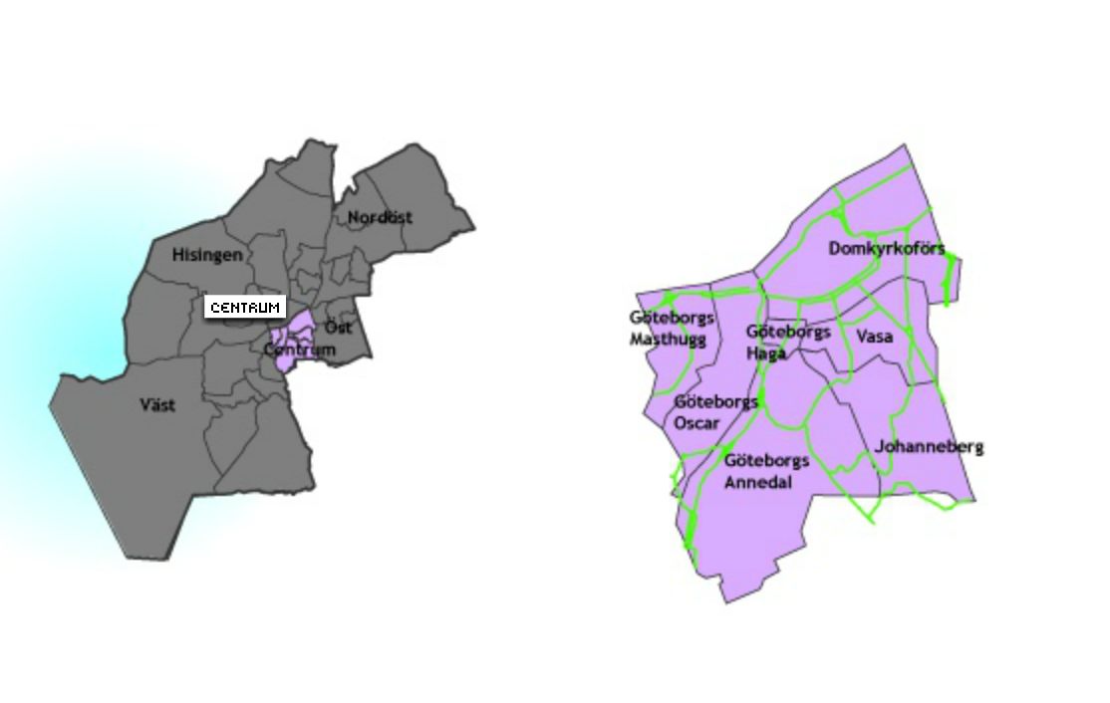
 |  |  |  |  |  |  |  | Öst | 1 RUM | 141 | 1,095,213 | 29,506 | 209 | 1,958,947 | 52,927 | 79% | Hisingen | 1920-tal | 5 | 992,000 | 18,664 | 21 | 1,927,381 | 38,293 | -
 |  |  |  |  |  |  |  | Öst | 2 RUM | 427 | 1,461,121 | 27,581 | 572 | 2,469,170 | 46,329 | 68% | Hisingen | 1930-tal | 19 | 1,127,895 | 19,976 | 39 | 1,938,513 | 39,520 | -
 |  |  |  |  |  |  |  | Öst | 3 RUM | 203 | 1,976,182 | 26,769 | 278 | 3,210,414 | 44,005 | 64% | Hisingen | 1940-tal | 81 | 892,728 | 17,554 | 72 | 1,765,625 | 37,486 | 114%
 |  |  |  |  |  |  |  | Öst | 4 RUM+ | 86 | 2,638,465 | 27,370 | 99 | 4,249,807 | 42,320 | 55% | Hisingen | 1950-tal | 202 | 903,061 | 15,173 | 221 | 1,782,715 | 32,081 | 111%
 |  |  |  |  |  |  |  |  |  |  |  |  |  |  |  |  | Hisingen | 1960-tal | 197 | 910,838 | 13,539 | 219 | 1,740,274 | 27,598 | 104%
 |  |  |  |  |  |  |  |  |  |  |  |  |  |  |  |  | Hisingen | 1970-tal | 260 | 799,150 | 11,874 | 225 | 1,686,056 | 25,417 | 114%
 |  |  |  |  |  |  |  |  |  |  |  |  |  |  |  |  | Hisingen | 1980-tal | 29 | 1,451,552 | 15,791 | 27 | 2,547,222 | 29,500 | 87%
 |  |  |  |  |  |  |  |  |  |  |  |  |  |  |  |  | Hisingen | 1990-tal | 81 | 1,606,254 | 20,407 | 73 | 2,881,336 | 36,288 | 78%
 |  |  |  |  |  |  |  |  |  |  |  |  |  |  |  |  | Hisingen | 2000-tal | 259 | 2,241,979 | 26,975 | 220 | 3,301,554 | 41,671 | 54%
 |  |  |  |  |  |  |  |  |  |  |  |  |  |  |  |  | Hisingen | 2010-tal | 327 | 1,634,566 | 28,406 | 364 | 2,988,883 | 48,587 | 71%
 |  |  |  |  |  |  |  |  |  |  |  |  |  |  |  |  | Nordöst | 1910-tal | 9 | 994,444 | 16,998 | 18 | 2,158,056 | 34,630 | -
 |  |  |  |  |  |  |  |  |  |  |  |  |  |  |  |  | Nordöst | 1920-tal | 5 | 1,148,000 | 20,737 | 4 | 1,933,750 | 36,336 | -
 |  |  |  |  |  |  |  |  |  |  |  |  |  |  |  |  | Nordöst | 1930-tal |  |  |  | 2 | 2,180,000 | 30,638 | -
 |  |  |  |  |  |  |  |  |  |  |  |  |  |  |  |  | Nordöst | 1940-tal | 47 | 873,404 | 19,135 | 83 | 1,913,313 | 40,637 | 112%
 |  |  |  |  |  |  |  |  |  |  |  |  |  |  |  |  | Nordöst | 1950-tal | 50 | 699,000 | 13,674 | 79 | 1,491,582 | 29,520 | 116%
 |  |  |  |  |  |  |  |  |  |  |  |  |  |  |  |  | Nordöst | 1960-tal | 80 | 584,944 | 8,467 | 113 | 1,360,212 | 21,349 | 152%
 |  |  |  |  |  |  |  |  |  |  |  |  |  |  |  |  | Nordöst | 1970-tal | 29 | 428,448 | 6,001 | 43 | 1,126,860 | 15,678 | 161%
 |  |  |  |  |  |  |  |  |  |  |  |  |  |  |  |  | Nordöst | 1980-tal | 48 | 694,250 | 7,047 | 33 | 1,719,848 | 16,601 | 136%
 |  |  |  |  |  |  |  |  |  |  |  |  |  |  |  |  | Nordöst | 1990-tal | 31 | 618,387 | 6,931 | 33 | 1,427,273 | 16,003 | 131%
 |  |  |  |  |  |  |  |  |  |  |  |  |  |  |  |  | Nordöst | 2000-tal | 7 | 1,175,714 | 12,286 | 9 | 1,503,333 | 20,901 | -
 |  |  |  |  |  |  |  |  |  |  |  |  |  |  |  |  | Nordöst | 2010-tal | 1 | 1,990,000 | 25,513 | 109 | 2,673,275 | 37,594 | -
 |  |  |  |  |  |  |  |  |  |  |  |  |  |  |  |  | Väst | 1899 och äldre | 3 | 3,550,000 | 34,167 | 3 | 5,081,667 | 48,362 | -
 |  |  |  |  |  |  |  |  |  |  |  |  |  |  |  |  | Väst | 1900-1909 | 14 | 2,182,857 | 29,763 | 9 | 3,538,333 | 48,821 | -
 |  |  |  |  |  |  |  |  |  |  |  |  |  |  |  |  | Väst | 1910-tal | 4 | 1,650,000 | 34,953 | 4 | 3,220,000 | 54,584 | -
ÖST |  |  |  |  |  |  |  |  |  |  |  |  |  |  |  |  | Väst | 1920-tal | 65 | 1,812,000 | 34,112 | 53 | 3,223,396 | 56,890 | 67%
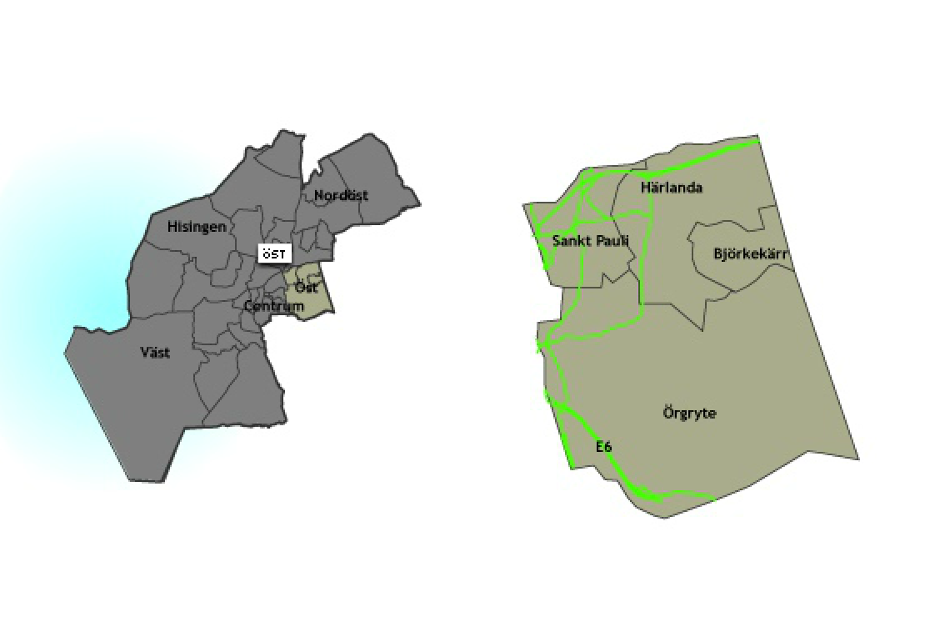
 |  |  |  |  |  |  |  |  |  |  |  |  |  |  |  |  | Väst | 1930-tal | 24 | 1,574,083 | 29,957 | 47 | 2,668,006 | 51,043 | 70%
 |  |  |  |  |  |  |  |  |  |  |  |  |  |  |  |  | Väst | 1940-tal | 34 | 1,475,588 | 28,867 | 42 | 2,486,429 | 51,377 | 78%
 |  |  |  |  |  |  |  |  |  |  |  |  |  |  |  |  | Väst | 1950-tal | 223 | 1,275,400 | 23,716 | 197 | 2,219,898 | 42,242 | 78%
 |  |  |  |  |  |  |  |  |  |  |  |  |  |  |  |  | Väst | 1960-tal | 519 | 1,288,092 | 19,216 | 495 | 2,243,553 | 35,076 | 83%
 |  |  |  |  |  |  |  |  |  |  |  |  |  |  |  |  | Väst | 1970-tal | 72 | 1,644,736 | 26,017 | 71 | 2,598,028 | 39,660 | 52%
 |  |  |  |  |  |  |  |  |  |  |  |  |  |  |  |  | Väst | 1980-tal | 2 | 2,555,000 | 28,924 | 8 | 2,709,375 | 35,594 | -
 |  |  |  |  |  |  |  |  |  |  |  |  |  |  |  |  | Väst | 1990-tal | 20 | 2,247,500 | 25,509 | 17 | 3,315,294 | 40,700 | 60%
 |  |  |  |  |  |  |  |  |  |  |  |  |  |  |  |  | Väst | 2000-tal | 48 | 2,545,833 | 28,256 | 29 | 3,672,069 | 45,325 | 60%
 |  |  |  |  |  |  |  |  |  |  |  |  |  |  |  |  | Väst | 2010-tal | 48 | 2,313,750 | 28,674 | 147 | 3,607,551 | 48,124 | 68%
 |  |  |  |  |  |  |  |  |  |  |  |  |  |  |  |  | Öst | 1900-1909 | 6 | 1,639,167 | 26,896 | 7 | 2,550,714 | 40,846 | -
 |  |  |  |  |  |  |  |  |  |  |  |  |  |  |  |  | Öst | 1910-tal | 21 | 1,854,429 | 31,620 | 26 | 2,990,000 | 51,239 | 62%
 |  |  |  |  |  |  |  |  |  |  |  |  |  |  |  |  | Öst | 1920-tal | 104 | 1,834,856 | 31,043 | 129 | 2,678,682 | 49,172 | 58%
 |  |  |  |  |  |  |  |  |  |  |  |  |  |  |  |  | Öst | 1930-tal | 139 | 1,686,367 | 28,295 | 202 | 2,609,901 | 47,399 | 68%
 |  |  |  |  |  |  |  |  |  |  |  |  |  |  |  |  | Öst | 1940-tal | 268 | 1,530,774 | 28,325 | 349 | 2,619,592 | 47,825 | 69%
 |  |  |  |  |  |  |  |  |  |  |  |  |  |  |  |  | Öst | 1950-tal | 132 | 1,615,341 | 26,881 | 190 | 2,550,832 | 43,636 | 62%
 |  |  |  |  |  |  |  |  |  |  |  |  |  |  |  |  | Öst | 1960-tal | 38 | 1,268,026 | 19,796 | 44 | 2,576,705 | 36,851 | 86%
 |  |  |  |  |  |  |  |  |  |  |  |  |  |  |  |  | Öst | 1970-tal | 9 | 1,706,667 | 25,999 | 8 | 2,561,250 | 48,128 | -
 |  |  |  |  |  |  |  |  |  |  |  |  |  |  |  |  | Öst | 1980-tal | 35 | 1,612,571 | 21,748 | 23 | 2,986,739 | 38,950 | 79%
 |  |  |  |  |  |  |  |  |  |  |  |  |  |  |  |  | Öst | 1990-tal | 11 | 1,803,723 | 22,098 | 13 | 3,052,308 | 40,900 | -
 |  |  |  |  |  |  |  |  |  |  |  |  |  |  |  |  | Öst | 2000-tal | 33 | 2,119,848 | 28,003 | 24 | 3,598,958 | 44,318 | 58%
 |  |  |  |  |  |  |  |  |  |  |  |  |  |  |  |  | Öst | 2010-tal | 5 | 1,478,000 | 36,333 | 52 | 3,860,882 | 53,485 | -

VÄST
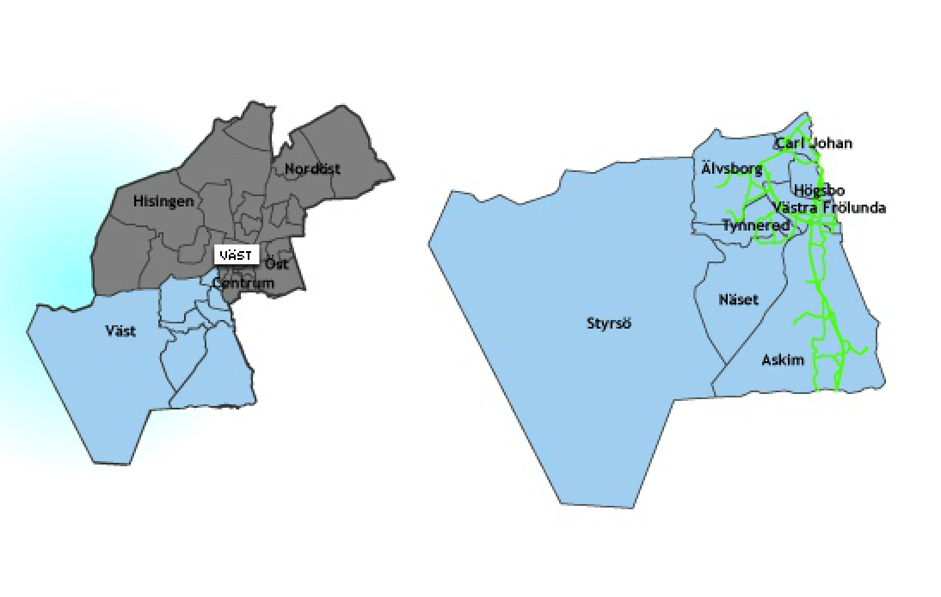

NORDÖST
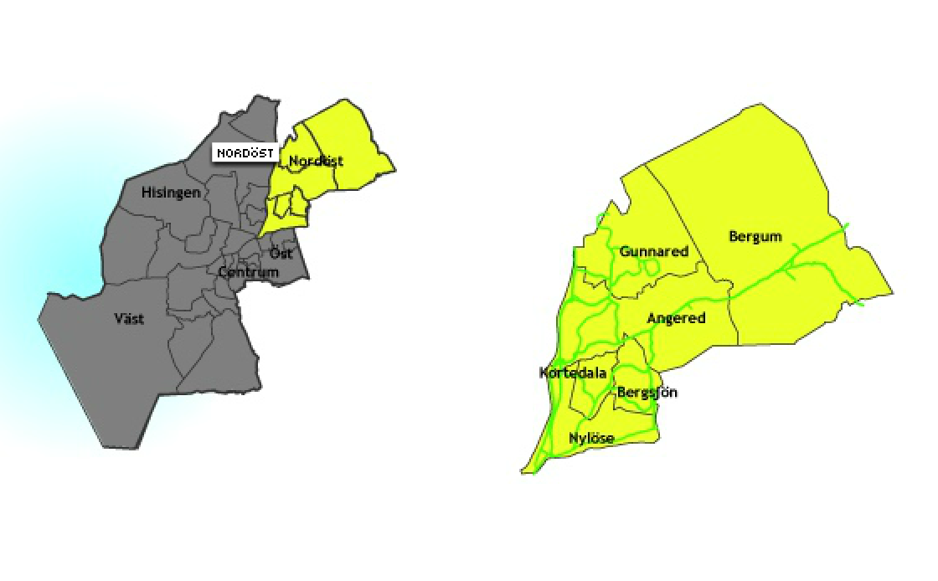

HISINGEN

